Узб
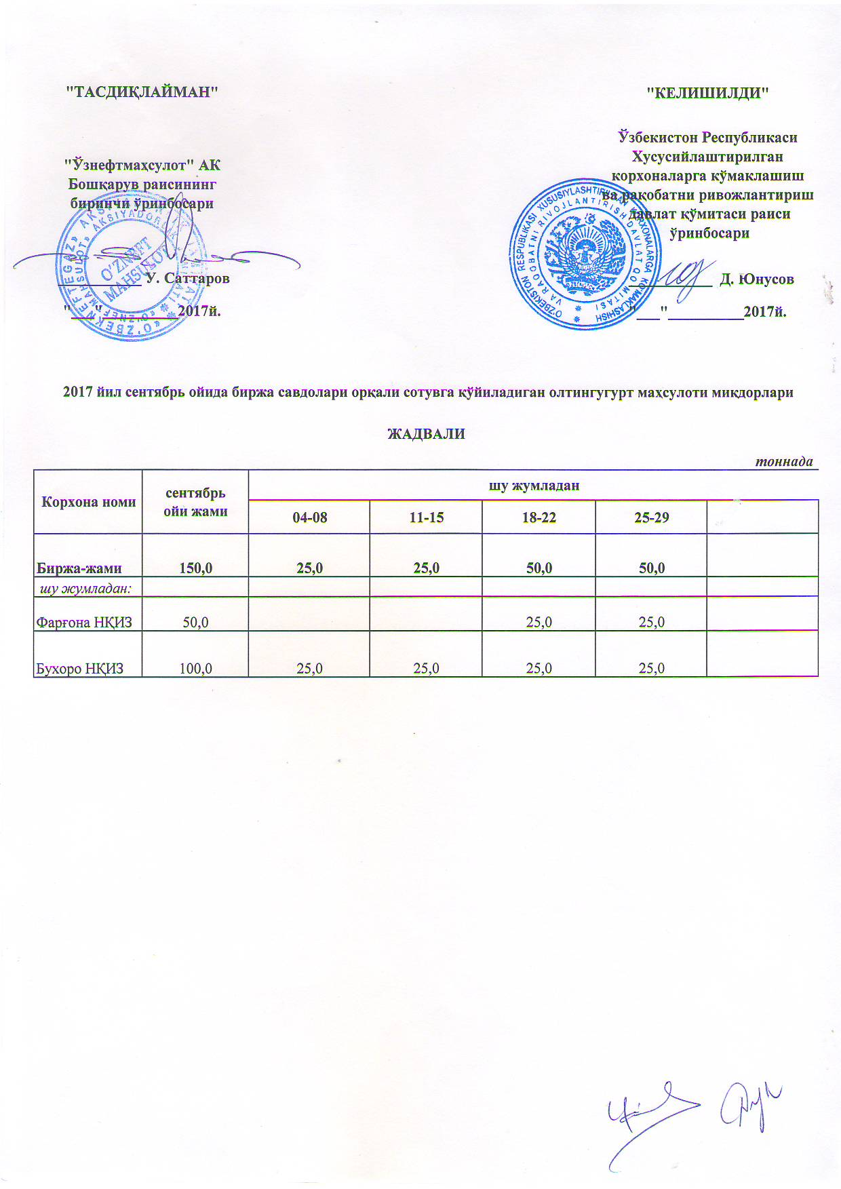
2017 йил сентябрь ойида биржа савдолари орқали сотувга қўйиладиган олтингугурт маҳсулоти миқдорлари ЖАДВАЛИ
 |  |  |  |  |  | тоннада
Корхона номи | сентябрь ойи жами | шу жумладан
 |  | 04-08 | 11-15 | 18-22 | 25-29
Биржа-жами | 150.0 | 25.0 | 25.0 | 50.0 | 50.0
шу жумладан:
Фарғона НҚИЗ | 50.0 |  |  | 25.0 | 25.0
Бухоро НҚИЗ | 100.0 | 25.0 | 25.0 | 25.0 | 25.0

